操作
DJ 陰陽師 a.k.a 安倍晴明_仕様書_プレイヤー

仕様書：操作

トップページ
 | Xboxコントローラー操作
リソース

操作
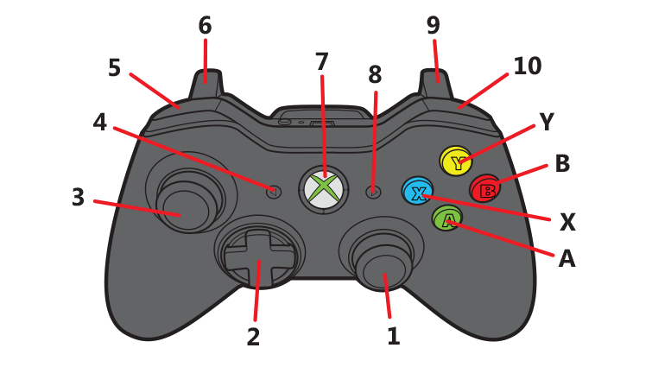
状態

DJ操作

テンポスライダー

昼夜切り替え

 | 名前 | 操作名称 | 説明 | 入力（上図）
 | 決定 | A | タイトル画面/ステージセレクト画面/ステージ攻略時の操作 | A
 | キャンセル | B | タイトル画面/ステージセレクト画面/ステージ攻略時/遊び方表画面選択時の操作 | B
 | 移動 | 十字/右スティック | タイトル画面/ステージセレクト画面/リザルト画面の操作 | 1 or 2
 | ターンテーブル | 右スティック | ステージ攻略時の操作。ターンテーブルは自動で回転して、陰陽玉を発射する。操作で制御が可能 | 1
 | 式神フェーダー_左_Up_長押し | LT | ステージ攻略時の操作。テンポスライダーの左側に配置している式神のレベルを長押しで徐々に上げる | 6
 | 式神フェーダー_左_Down_長押し | LB | ステージ攻略時の操作。テンポスライダーの左側に配置している式神のレベルを長押しで徐々に下げる | 5
 | 式神フェーダー_右_Up_長押し | RT | ステージ攻略時の操作。テンポスライダーの右側に配置している式神のレベルを長押しで徐々に上げる | 9
 | 式神フェーダー_右_Down_長押し | RB | ステージ攻略時の操作。テンポスライダーの右側に配置している式神のレベルを長押しで徐々に下げる | 10
 | 徐々に昼へ切り替わる_長押し | X | ステージ攻略時の操作。Xボタン長押しで昼夜ゲージの減少速度が上がり、昼に切り替わる | X
 | 一気に昼へ切り替わる_連打 | X | ステージ攻略時の操作。Xボタン連打で昼夜ゲージが0になり、一気に昼へ切り替わる | X
 | 徐々に夜へ切り替わる_長押し | B | ステージ攻略時の操作。Bボタン長押しで昼夜ゲージの減少速度が上がり、夜に切り替わる | B
 | 一気に夜へ切り替わる_連打 | B | ステージ攻略時の操作。Bボタン連打で昼夜ゲージが0になり、一気に夜へ切り替わる | B
 | スリップループ | Y | ステージ攻略時の操作。Yボタンでスリップループを発動する。 | Y
 | ポーズ | START | ステージ攻略時の操作。ポーズ画面表示 | 8

 | DJコントローラー 操作

状態
DJ 陰陽師 a.k.a 安倍晴明_仕様書_プレイヤー

仕様書：状態

トップページ
 | プレイヤーの概要
リソース

・今作の主人公、プレイヤーキャラ：安倍晴明
・平安時代、妖魔に蔓延る世の中に現れた期待の大スター ・陰陽師とDJの二刀流で活躍する ・五芒星(ディスク)から放たれる陰陽玉と式神を使って妖魔を倒す
・キャラクター画像はイメージ案
・
・
・
操作
 | 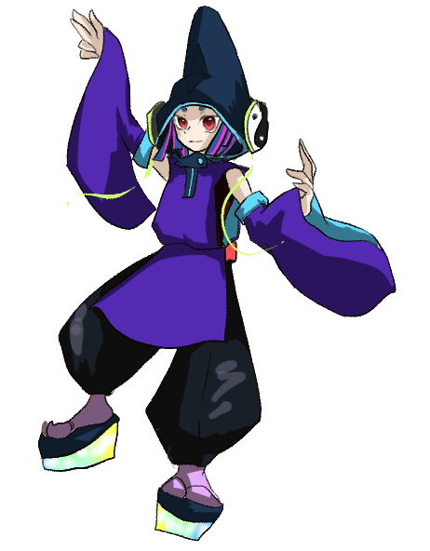
状態

DJ操作

テンポスライダー

昼夜切り替え

 | プレイヤーの状態

 | 実施項目リスト
 | ・プレイヤーは移動しない
 | ・プレイヤーの真下にターンテーブル(五芒星)と周囲に陰陽玉,式神3種類を表示
 | ・ターンテーブル(五芒星)は音楽に合わせて自動的に時計回りで回転する
 | ・プレイヤーがダメージを受けた時、被ダメージ数とHPバーを表示。(表示秒数：1秒。要調整)
 | ・HPが0になった時、ゲームオーバー
 | ・
 | ・

 | プレイヤーの攻撃 (陰陽玉)

 | 実施項目リスト
 | ・ターンテーブル(五芒星)と陰陽玉が向いている方向によって、陰陽玉を発射する。
 | ・陰陽玉の速度は要調整
 | ・陰陽玉の発射頻度は要調整
 | ・式神の種類によって、陰陽玉の性能が変化する。
 | ・
 | ・
 | ・

 | プレイヤーの攻撃 (陰陽玉_スクラッチ)

 | 実施項目リスト
 | ・Xboxコントローラーの右スティックを回す事でターンテーブルを戻す事ができる。(スクラッチ)
 | ・スクラッチでターンテーブルを戻した時、陰陽玉も連動して向きが変わる
 | ・スクラッチを連続で行う事で陰陽玉が通常より多く発射する
 | ・スクラッチを連続で行った時、SPゲージが減少する。減少速度は要調整
 | ・
 | ・
 | ・

DJ操作
DJ 陰陽師 a.k.a 安倍晴明_仕様書_プレイヤー

仕様書：DJ操作

トップページ
 | DJ操作_スクラッチ
リソース

操作 | 

ターンテーブルは基本的に時計回りで回転しているが、右スティックを前後させる動きで倒すとスクラッチが発動する。
状態

DJ操作

陰陽玉
テンポスライダー

昼夜切り替え

スクラッチを行う事でターンテーブルを好きな向きに変える事ができ、
陰陽玉を飛ばす方向を一時的に変える事ができる。

シャカ

敵を倒し切れなかった場合、スクラッチで戻す事によって、
敵を集中攻撃する事ができる

スクラッチで戻した時のターンテーブルの速度は要調整。

シャカ
シャカ
シャカ

スクラッチする事で通常より陰陽玉が多く、発射数が増加する。

右スティックで動かしている間はActionRateが2倍 or 3倍になる。(要調整)
一定の速度が必要になるが、数値は要調整。

右スティックを１方向に倒し続けた時、陰陽玉は発射しないので、
集中攻撃する事はできない。

R

右スティックを触れている間、SPを徐々に消費し、
SPゲージが減少する。SPゲージの減少速度は要調整。

 | DJ操作_バックスピン

 | 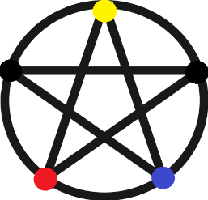 

右スティックで反時計回りに高速で回転させた時に発動する。
弾は発射しない。
▼発動条件
・０.５秒以内に２回転する。(要調整)

バックスピン発動後は強制的にSPゲージが０になり、
その後、SPゲージが急速に回復する。
バックスピン発動後のSPゲージの挙動は一瞬で０になる。
SPゲージの回復速度は要調整。

 | DJ操作_スリップループ

 | 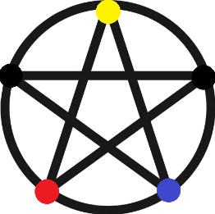

Yボタンで発動して、１拍・１/２拍・１/４拍・１/８拍分のターン分、ターンテーブルが前に戻る。
スリップループが発動した時、同じ場所に集中攻撃できるが、
その分のSPゲージを消費する。
Yボタンで発動後、拍数による分岐条件は現在、調整中。
(十字キー or ボタンを押す度に拍数が変わる分岐する事を想定。)

１拍

１拍分ターンテーブルが前に戻った時の効果とSP消費
効果 ：最弱
SP消費：最小

１/２拍

１/２拍分ターンテーブルが前に戻った時の効果とSP消費
効果 ：弱
SP消費：小

１/４拍

１/４拍分ターンテーブルが前に戻った時の効果とSP消費
効果 ：大
SP消費：大

１/８拍

１/８拍分ターンテーブルが前に戻った時の効果とSP消費
効果 ：最大
SP消費：最大

テンポスライダー
DJ 陰陽師 a.k.a 安倍晴明_仕様書_プレイヤー

仕様書：テンポスライダー

トップページ
 | テンポスライダー＿概要
リソース

操作

状態

テンポスライダー
ラップ,ダンス,グラフィティの式神レベルを調整する為に
テンポスライダーを表示する。
DJ操作

テンポスライダー

昼夜切り替え

通常、ステージ上ではテンポスライダーは表示しないが、
ボタン操作で式神のレベルを上下する時だけ表示する。
ボタンを離してから1秒後(要調整)にテンポスライダーは非表示になる。

ラップ(祝詞)
ダンス(神楽)
グラフィティ(筆調)

-10

通常、式神のレベルに応じて徐々に消費する。
時間経過でSPゲージが回復する。

ターンテーブルの周りには式神レベルの数値が表示する。
-10
-10

全ての式神レベルが最小の時のSP回復量
式神レベル：全て最小
SP回復量：大

０

10
-10

１つの式神レベルが最大の時のSP回復量
式神レベル：１つだけ最大
SP回復量：小

10

10
10

全ての式神レベルが最大の時のSP消費量
式神レベル：全て最大
SP消費量：大

 | テンポスライダー＿操作

ゲーム開始時

ラップとグラフィティはボタン操作でレベルが変動する。
ダンスはラップとグラフィティのレベルに連動して変動する。

ラップのレベル最大
ラップのレベル最小

▼ボタン操作 (ラップ)
LTボタン長押しでラップのレベルを上げる。
LBボタン長押しでラップのレベルを下げる。
レベルが上下する速度は一定。

グラフィティのレベル最大
グラフィティのレベル最小

▼ボタン操作 (グラフィティ)
RTボタン長押しでグラフィティのレベルを上げる。
RBボタン長押しでグラフィティのレベルを下げる。
レベルが上下する速度は一定。

全てのレベル最大
全てのレベル最小

 | テンポスライダー＿表記

テンポスライダーが表示した時、ラップ用のスライダーの
左横に数値が表示する。
0が中間、10が最大、-10が最小となる。
フォント：Rounded M+ 2m Midium (要調整)
フォントサイズ：10 (要調整)
フォントカラー：黒

10

０

-10

